Sheet1
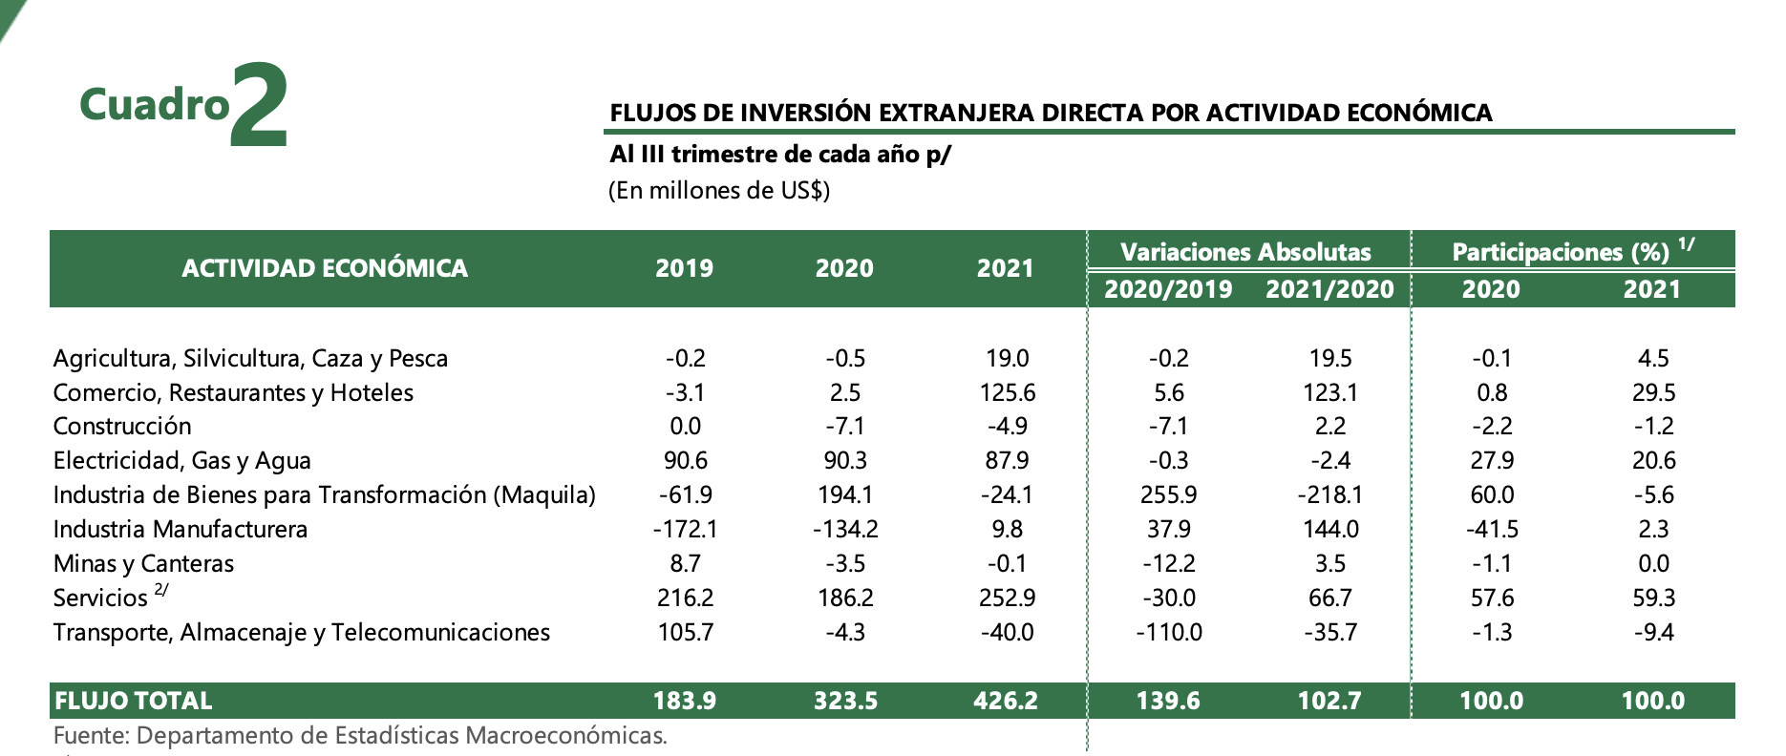
Cuadro | FLUJOS DE INVERSIÓN EXTRANJERA DIRECTA POR ACTIVIDAD ECONÓMICA
Al III trimestre de cada año p/ (En millones de US$)
 |  |  |  | Variaciones Absolutas | Participaciones (%)
ACTIVIDAD ECONÓMICA | 2019 | 2020 | 2021 | 2020/2019 | 2021/2020 | 2020 | 2021
Agricultura, Silvicultura, Caza y Pesca | -0.2 | -0.5 | 19 | -0.2 | 19.5 | -0.1 | 4.5
Comercio, Restaurantes y Hoteles | -3.1 | 2.5 | 125.6 | 5.6 | 123.1 | 0.8 | 29.5
Construcción | 0 | -7.1 | -4.9 | -7.1 | 2.2 | -2.2 | -1.2
Electricidad, Gas y Agua | 90.6 | 90.3 | 87.9 | -0.3 | -2.4 | 27.9 | 20.6
Industria de Bienes para Transformación (Maquila) | -61.9 | 194.1 | -24.1 | 255.9 | -218.1 | 60 | -5.6
Industria Manufacturera | -172.1 | -134.2 | 9.8 | 37.9 | 144 | -41.5 | 2.3
Minas y Canteras | 8.7 | -3.5 | -0.1 | -12.2 | 3.5 | -1.1 | 0
Servicios 2/ | 216.2 | 186.2 | 252.9 | -30 | 66.7 | 57.6 | 59.3
Transporte, Almacenaje y Telecomunicaciones | 105.7 | -4.3 | -40 | -110 | -35.7 | -1.3 | -9.4
FLUJO TOTAL | 183.9 | 323.5 | 426.2 | 139.6 | 102.7 | 100 | 100
Fuente: Departamento de Estadísticas Macroeconómicas.

